상품제안서
금장 삼각제도샤프/노크펜 세트(볼펜+샤프) | 상품코드: S02773

 |  |  |  |  |  |  | 02-713-8555 | www.synergygift.co.kr
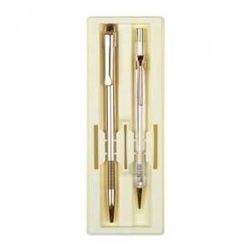 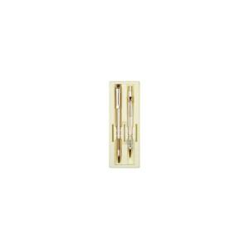

【상세/제작정보】

【인쇄/포장옵션】 | 실크 / 포장지포장

【공급단가】 | 수량 | 500~ | 1,000~ | 2,000~ | 3,000~ | 5,000~
*VAT별도 | 단가 | 1,940원 | 1,870원 | 1,800원 | 1,730원 | 1,680원

【상품 URL】 | https://www.synergygift.co.kr:443/src/goods_detail.php?gdno=3709

